Tech. specifikace - standardy
Technická specifikace věcí
Kancelářský nábytek pro OKVV LF MU
Estetiské nároky na prvek jsou vyjádřeny přiloženým vyobrazením. Dodavatel je oprávněn nabídnout rovnocenné řešení.
Použité vzorové vyobrazení dokumentuje slovně vymezené technické podmínky a umožňuje uchazečům utvořit si představu o estetických vlastnostech předmětu veřejné zakázky, které nelze popsat slovy.

Typizované položky

Položka | Název jednotlivých požadavků | Ilustrační vizualizace | Specifikace položky | Model | Výrobce

1 | Pracovní stůl - šedá deska - ovládání na levé straně | 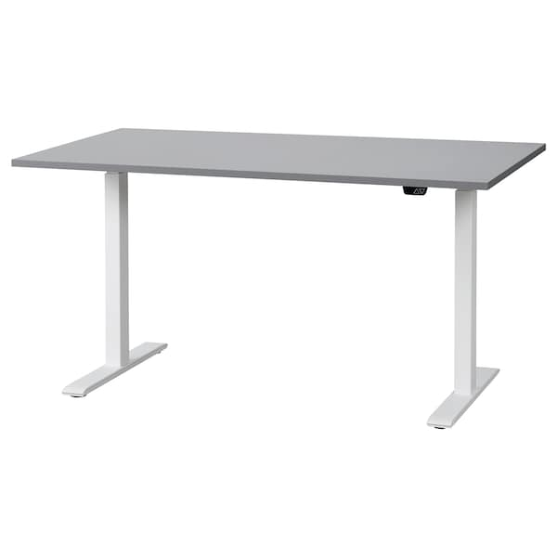 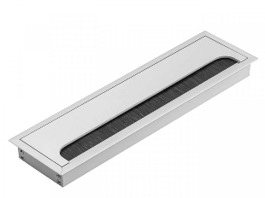 | Délka: 150 cm, hloubka: 80 cm Min. nosnost: 65 kg Elektronicky nastavitelná výška pracovní desky min. v rozsahu 70 cm až 125 cm Materiál desky - Lamino dřevotříska, tloušťka min 30 mm, plastový ABS lem hrany součástí lišta pro skryté vedení kabelů pod stolem barevné provedení: deska šedá, nohy šedá/šedostříbrná, tlačítka pro posun stolu - na levé straně stolu; při zadní hraně (cca 2 cm od hrany) stolu ve středu délky průchodka na kabely: viz. vyobrazení, rozměr 160 x 80 mm, otevíráním k sobě, ne ke zdi) Materiál podnoží - ocel, práškový lak barevné provedení: musí být možný výběr z uvedených barev - konkrétní barevné provedení bude vybráno ze vzorníku dodavatele/ výrobce
2 | Pracovní stůl - šedá deska - ovládání na pravé straně |  | Délka: 150 cm, hloubka: 80 cm Min. nosnost: 65 kg Elektronicky nastavitelná výška pracovní desky min. v rozsahu 70 cm až 125 cm Materiál desky - Lamino dřevotříska, tloušťka min 30 mm, plastový ABS lem hrany součástí lišta pro skryté vedení kabelů pod stolem barevné provedení: deska šedá, nohy šedá/šedostříbrná, tlačítka pro posun stolu - na pravé straně stolu; při zadní hraně (cca 2 cm od hrany) stolu ve středu délky průchodka na kabely: viz. vyobrazení, rozměr 160 x 80 mm, otevíráním k sobě, ne ke zdi) Materiál podnoží - ocel, práškový lak barevné provedení: musí být možný výběr z uvedených barev - konkrétní barevné provedení bude vybráno ze vzorníku dodavatele/ výrobce
3 | Pracovní stůl - bílá deska - ovládání na pravé straně |  | Délka: 150 cm, hloubka: 80 cm Min. nosnost: 65 kg Elektronicky nastavitelná výška pracovní desky min. v rozsahu 70 cm až 125 cm Materiál desky - Lamino dřevotříska, tloušťka min 30 mm, plastový ABS lem hrany součástí lišta pro skryté vedení kabelů pod stolem barevné provedení: deska bílá, nohy šedá/šedostříbrná, tlačítka pro posun stolu - na pravé straně stolu; při zadní hraně (cca 2 cm od hrany) stolu ve středu délky průchodka na kabely: viz. vyobrazení, rozměr 160 x 80 mm, otevíráním k sobě, ne ke zdi) Materiál podnoží - ocel, práškový lak barevné provedení: musí být možný výběr z uvedených barev - konkrétní barevné provedení bude vybráno ze vzorníku dodavatele/ výrobce
4 | Zásuvkový díl - kontejner - dekor bílá |  | šířka 450, hloubka 600, výška 700 na kolečkách Konstrukce z LTD ti. 18 mm. hrany ABS o.s a 2 mm. Čtyři zásuvky na kovových kuličkových plnovýsuvech s plynulým dotahem. Čílka výsuvů osazena kovovými zapuštěnými úchytkami obdélníkového tvaru, pohledové délky 200 mm. materiál eloxovaný hliník stříbrný. Kontejner vybaven centrálním zámkem s vložkou. Barva kontejnerubílá - přesný barevný odstín bude upřesněn na základě dodaného vzorníku (katalogu) dodavatele/ výrobce. Barva hran světlebílá blízká Barva šuplíků světle šedá / bílá (dle barvy stolu)
5 | Zásuvkový díl - kontejner - dekor šedá |  | šířka 450, hloubka 600, výška 700 na kolečkách Konstrukce z LTD ti. 18 mm. hrany ABS o.s a 2 mm. Čtyři zásuvky na kovových kuličkových plnovýsuvech s plynulým dotahem. Čílka výsuvů osazena kovovými zapuštěnými úchytkami obdélníkového tvaru, pohledové délky 200 mm. materiál eloxovaný hliník stříbrný. Kontejner vybaven centrálním zámkem s vložkou. Barva kontejneru světle šedá - přesný barevný odstín bude upřesněn na základě dodaného vzorníku (katalogu) dodavatele/ výrobce. Barva hran světle šedá Barva šuplíků světle šedá (dle barvy stolu)
6 | Stůl jednací - barva šedá | 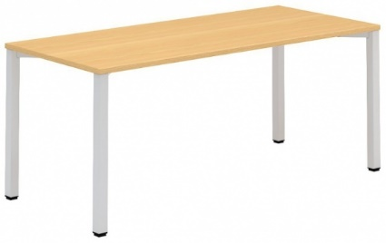 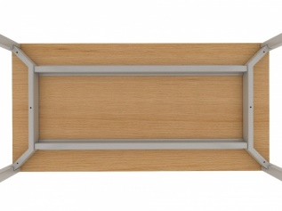 | Délka: 160 cm, Šířka: 50-55 cm, výška k horní hraně: 75 cm, Min. nosnost: 65 kg - rámové podnoží je tvořeno čtveřicí nohou, dvojicí rámů a dvojicí podélníků - nohy čtvercového průřezu 50 x 50 mm jsou v horní čás􀆟 spojeny šroubovým spojem k nosníku a spolu tvoří jeden celek - "bočnici stolu” - obě sestavy nohou (bočnice) jsou spojeny hliníkovým profilem, sloužícím též jako výztuha desky - Nohy jsou vybaveny rek􀆟fikací 15 mm pro vyrovnání nerovnos􀆡 podlahy - povrchová úprava kovových čás􀆡 podnoží epoxypolyesterovou přáškovou barvou, zaručující vysokou odolnost pro􀆟 všem druhům poškození, obvyklým v kancelářském provozu - pracovní deska z LTD 30 mm včetně 2mm kvalitní a vysoce odolnou ABS hranou barva desky: šedá - konkrétní barevné provedení bude vybráno ze vzorníku dodavatele/ výrobce
 | *Typ dekoru (barevného provedení) se musí shodovat u všech položek
 | **Přesý barevný odstín bude případně vybrán na základě dodaného vzorníku (katalogu) dodavatele/ výrobce

